지도에서 장소 선택
화 면 정 의 서
시스템명 | TeulDa |  |  | 작성일 | 2021.01.09
업 무 명 | 기록관리 |  |  | 작성자 | 정주원
화면 ID | selectMap.jsp |  |  | 화면명 | 지도에서 장소 선택
화면개요 | 지도에서 장소 선택

1. 화면 레이아웃
[ "+ 새 기록 작성" 버튼 눌렀을때 나타나는 화면 ]
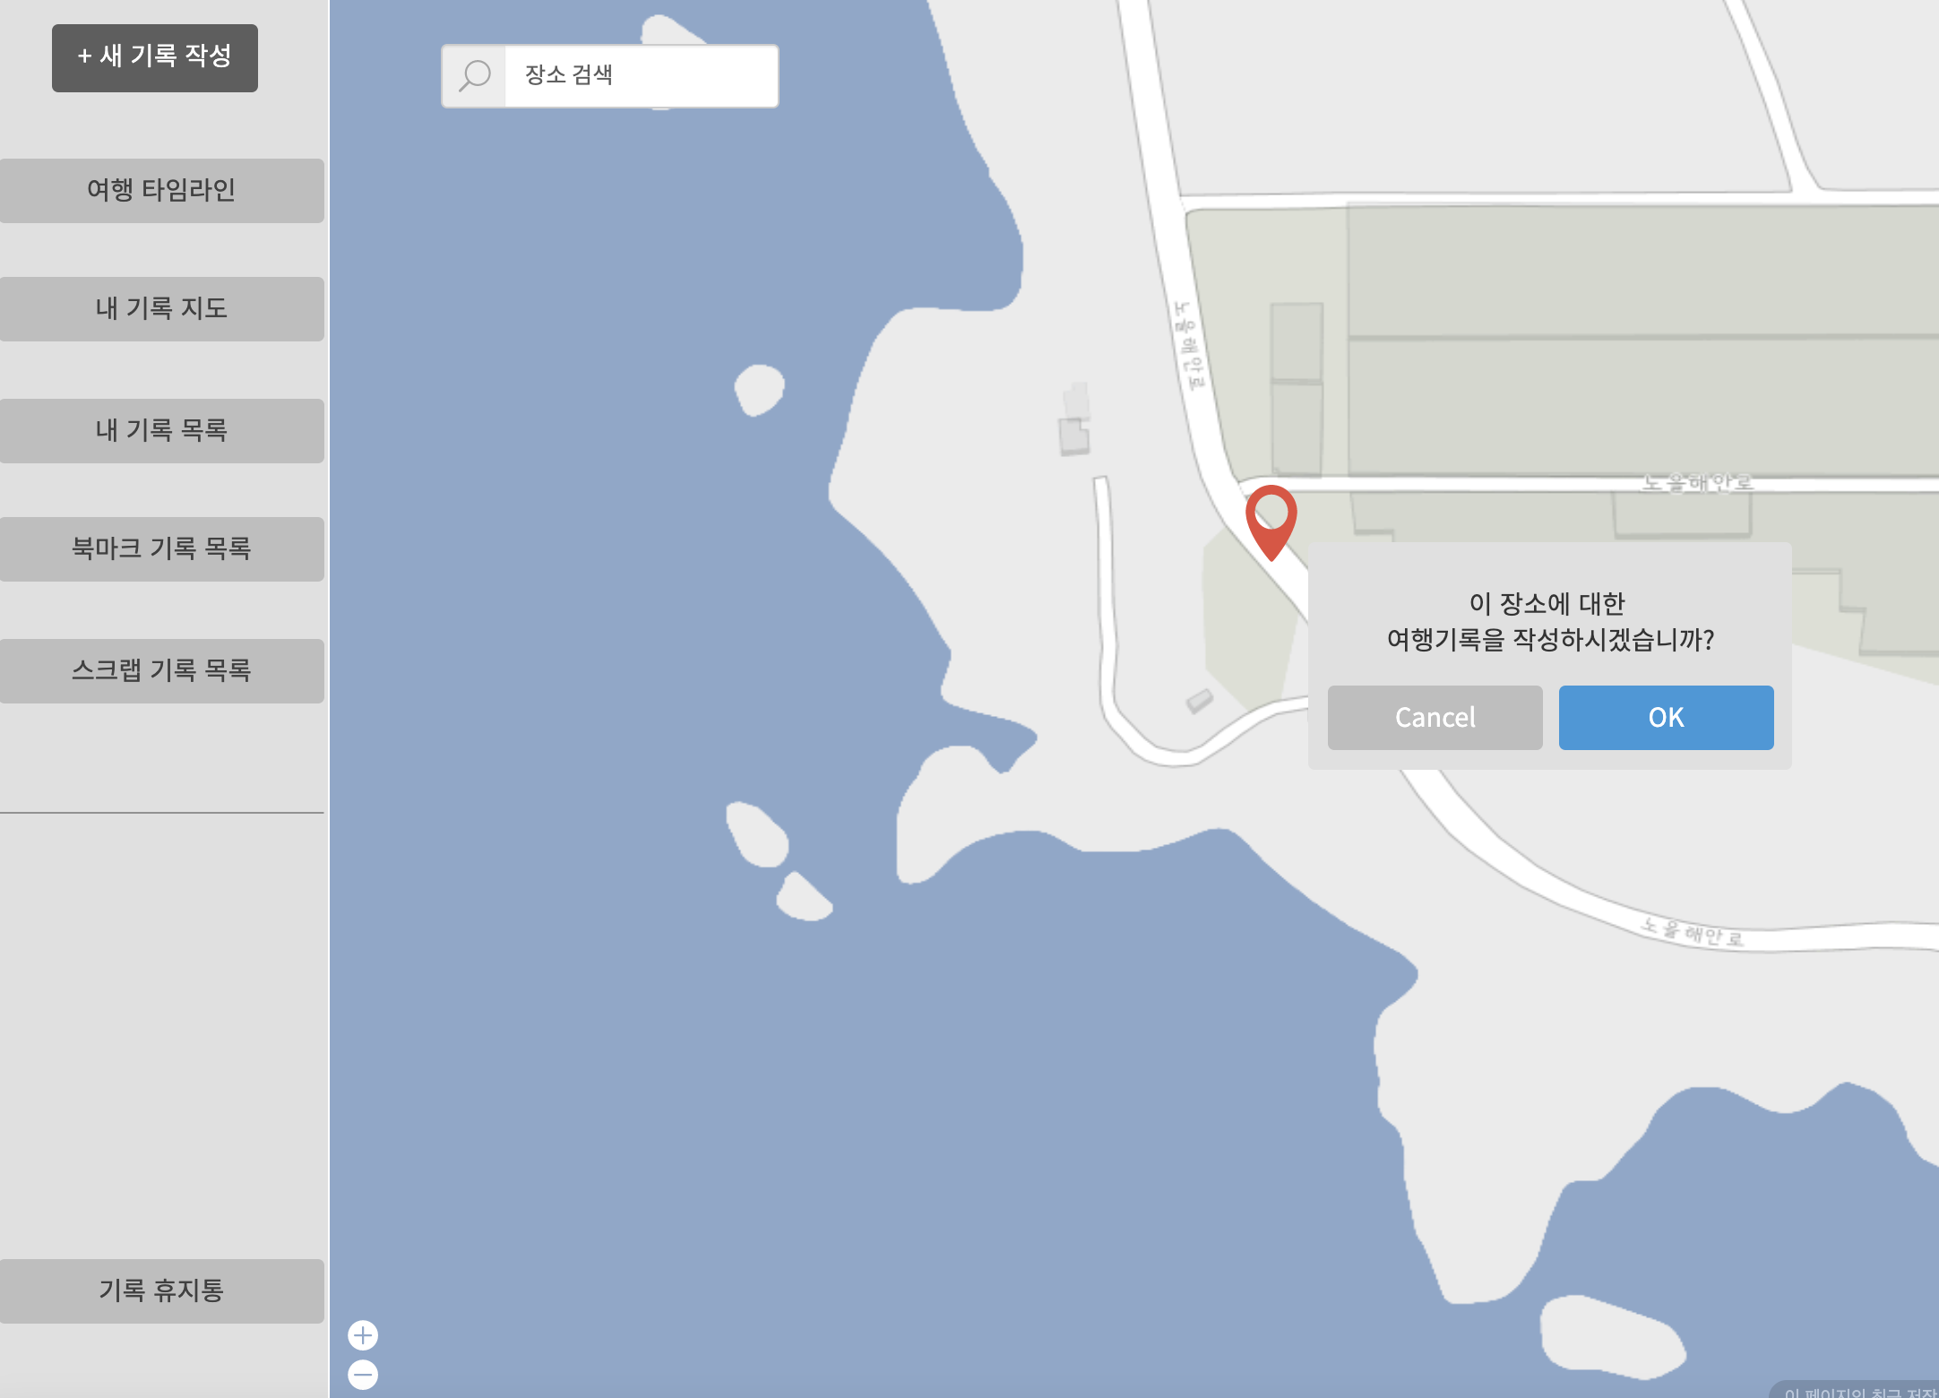

2. 데이터 구성항목
항목명(한글) | 컨트롤(영문) | 필수 | 수정여부 | 설명 |  |  | 비고/제약사항
선택한 여행지 위치정보 | location | Y | Y | 지도(Google Map)에서 선택한 위치 상세 주소
위도 좌표 | latitude | Y | Y | 지도(Google Map)에서 선택한 위치 위도 좌표
경도 좌표 | longitude | Y | Y | 지도(Google Map)에서 선택한 위치 경도 좌표

3. 처리 로직
이벤트명 | 입력값/파라미터 | 처리내용 |  |  |  | 출력/처리결과 |  | 비고
 | 시작 JSP | 프리젠테이션 레이어 설계 |  |  |  | 출력 JSP
OK.onClick() | (선택한 여행지 위치정보, 위도 좌표, 경도 좌표) location, latitude, longitude | 지도에서 선택한 여행지 위치에 대한 정보를 가지고 기록작성 화면을 보여준다. |  |  |  | 기록작성 화면 이동 |  | Google Map

 | selectMap.jsp | Path : /diary/showAddDiary : GET |  |  |  | addDiary.jsp
 |  | Controller : com.TeulDa.web.diary.DiaryController.showAddDiary()

기록작성
화 면 정 의 서
시스템명 | TeulDa |  |  | 작성일 | 2021.01.09
업 무 명 | 기록관리 |  |  | 작성자 | 정주원
화면 ID | addDiary.jsp |  |  | 화면명 | 기록 작성
화면개요 | 기록작성 화면

1. 화면 레이아웃
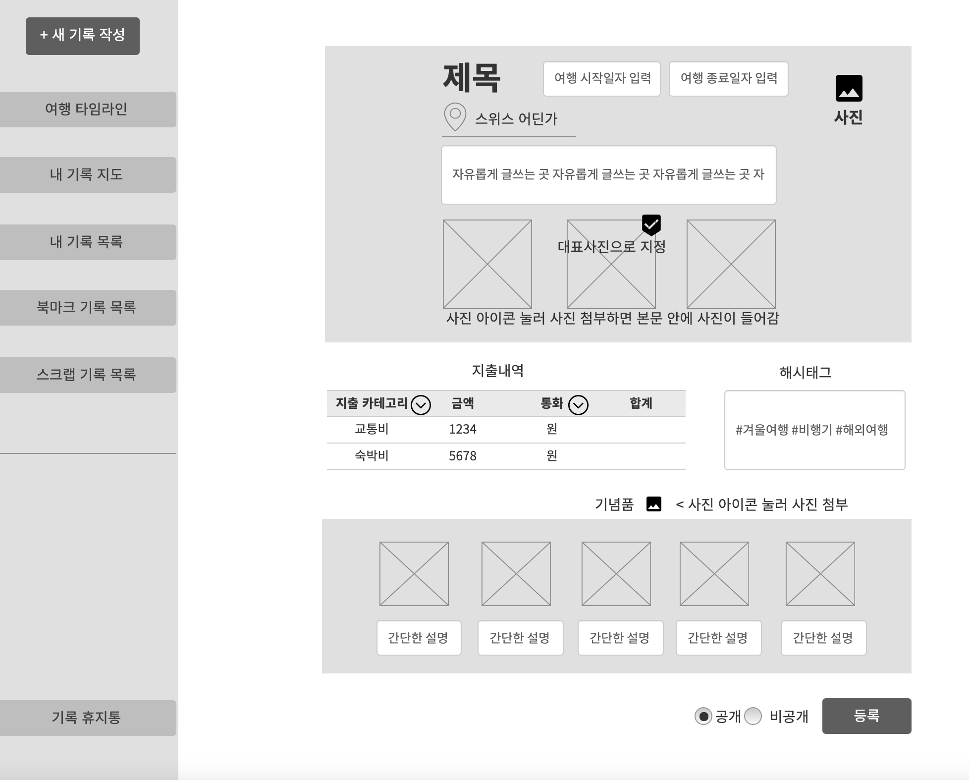

2. 데이터 구성항목
항목명(한글) | 컨트롤(영문) | 필수 | 수정여부 | 설명 |  |  | 비고/제약사항
기록 번호 | diaryNo | Y | N | 기록 구분하기 위한 식별번호 (사용자 작성 X)
제목 | title | Y | Y | 제목 입력 |  |  | 30자 이하
선택한 여행지 위치정보 | location | Y | Y | 지도(Google Map)에서 선택한 위치 상세 주소
항목명(한글) | 컨트롤(영문) | 필수 | 수정여부 | 설명 |  |  | 비고/제약사항
위도 좌표 | latitude | Y | Y | 지도(Google Map)에서 선택한 위치 위도 좌표
경도 좌표 | longitude | Y | Y | 지도(Google Map)에서 선택한 위치 경도 좌표
작성 일자 | writeDate | Y | N | 현재 날짜로 작성일자가 입력됨 (사용자 작성 X) |  |  | 년도-월-일-시-분
작성자 닉네임 | nickname | Y | N | 로그인 되어있는 닉네임이 입력됨 (사용자 작성 X) |  |  | 닉네임은 회원 식별자로 사용가능
여행 시작날짜 | startDate | N | Y | 여행 시작날짜 입력 |  |  | 년도-월-일
여행 종료날짜 | endDate | N | Y | 여행 종료날짜 입력 |  |  | 년도-월-일
글 내용 | contents | N | Y | 글 내용 입력 |  |  | 글자 제한 없음
대표 사진 | thumbnail | N | Y | 대표사진 지정 |  |  | 사진중 썸네일에 보여줄 대표사진 1개 선택
통화 | currency | N | Y | 지출내역 통화 선택 |  |  | 원, 달러, 엔, 유로, 위안, 기타
교통비 금액 | transBill | N | Y | 지출내역 카테고리(교통비) 금액 입력 |  |  | 지출금액 입력
숙박비 금액 | roomBill | N | Y | 지출내역 카테고리(숙박비) 금액 입력 |  |  | 지출금액 입력
식비 금액 | foodBill | N | Y | 지출내역 카테고리(식비) 금액 입력 |  |  | 지출금액 입력
관광비 금액 | tourBill | N | Y | 지출내역 카테고리(관광비) 금액 입력 |  |  | 지출금액 입력
쇼핑비 금액 | shopBill | N | Y | 지출내역 카테고리(쇼핑비) 금액 입력 |  |  | 지출금액 입력
공개/비공개 여부 | isPublic | N | Y | 공개 비공개 선택 |  |  | 공개:true / 비공개:false
사진 첨부파일명 | photoName | N | Y | 사진 첨부파일명 |  |  | 기념품과 기록 사진 첨부파일명
사진 구분 | photoType | N | Y | 기념품 사진인지 기록 사진인지 구분하기 위함 |  |  | 기념품과 기록 사진 첨부파일명
기념품 사진 설명 | description | N | Y | 기념품 1개당 설명 1개 입력 |  |  | 기념품 사진 한개당 간단한 설명을 추가할수 있음
해시태그 | hashTag | N | Y | 해시태그 입력 |  |  | 갯수 10개 이하
사진 첨부파일명 | photoName | N | Y | 사진 첨부파일명 |  |  | 기념품과 기록 사진 첨부파일명
사진 구분 | photoType | N | Y | 기념품 사진인지 기록 사진인지 구분하기 위함 |  |  | 기념품과 기록 사진 첨부파일명
기념품 사진 설명 | description | N | Y | 기념품 1개당 설명 1개 입력 |  |  | 기념품 사진 한개당 간단한 설명을 추가할수 있음
해시태그 | hashTag | N | Y | 해시태그 입력 |  |  | 갯수 10개 이하

3. 처리 로직
이벤트명 | 입력값/파라미터 | 처리내용 |  |  |  | 출력/처리결과 |  | 비고
 | 시작 JSP | 프리젠테이션 레이어 설계 |  |  |  | 출력 JSP
지도 마커 아이콘.onClick() |  | 여행한 장소를 선택할 수 있는 세계지도 화면으로 단순 Navigation |  |  |  | 지도에서 장소 선택 화면으로 이동 |  | Google Map

 | addDiary.jsp | Path : /diary/selectMap.jsp |  |  |  | selectMap.jsp
 |  | Controller : X
등록.onClick() | 기록 번호, 작성 일자, 제목, 여행지 위치정보, 작성자 닉네임, 여행 시작날짜, 여행 종료날짜, 글 내용, 사진, 대표 사진, 지출 내역(통화, 지출 카테고리, 금액, 합계), 기념품(사진, 설명), 해시태그, 공개/비공개 여부) | 입력된 값으로 기록 작성을 완료하고 기록 상세조회 화면을 보여준다. |  |  |  | 기록 상세조회 화면이동

 | addDiary.jsp | Path : /diary/addDiary : POST |  |  |  | getMyDiary.jsp
 |  | Controller : com.TeulDa.web.diary.DiaryController.addDiary()

기록상세조회
화 면 정 의 서
시스템명 | TeulDa |  |  | 작성일 | 2021.01.09
업 무 명 | 기록관리 |  |  | 작성자 | 정주원
화면 ID | getMyDiary.jsp / getDiary.jsp |  |  | 화면명 | 기록 작성
화면개요 | 기록작성 화면

1. 화면 레이아웃
[ 본인이 작성한 기록 - getMyDiary.jsp ]
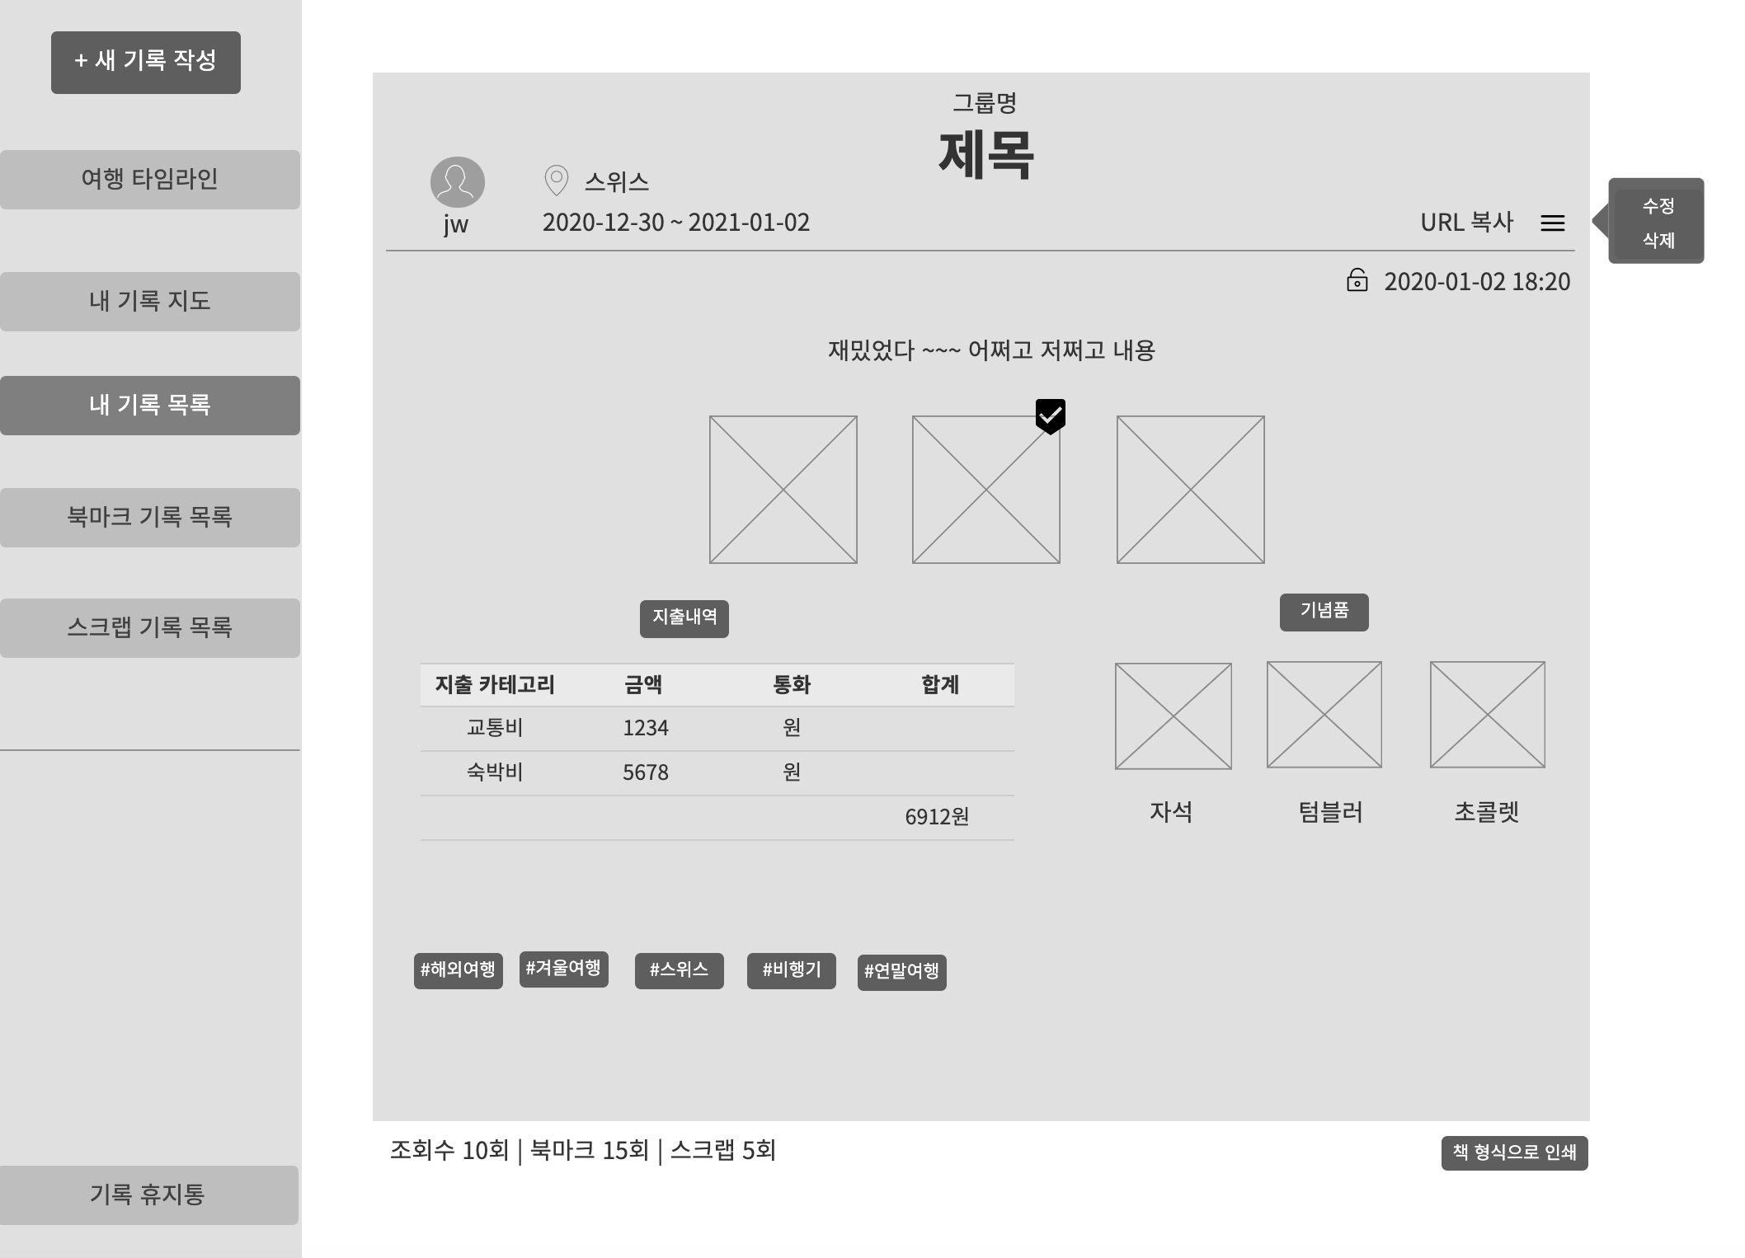

[ 타인이 작성한 공개 기록 - getDiary.jsp ]
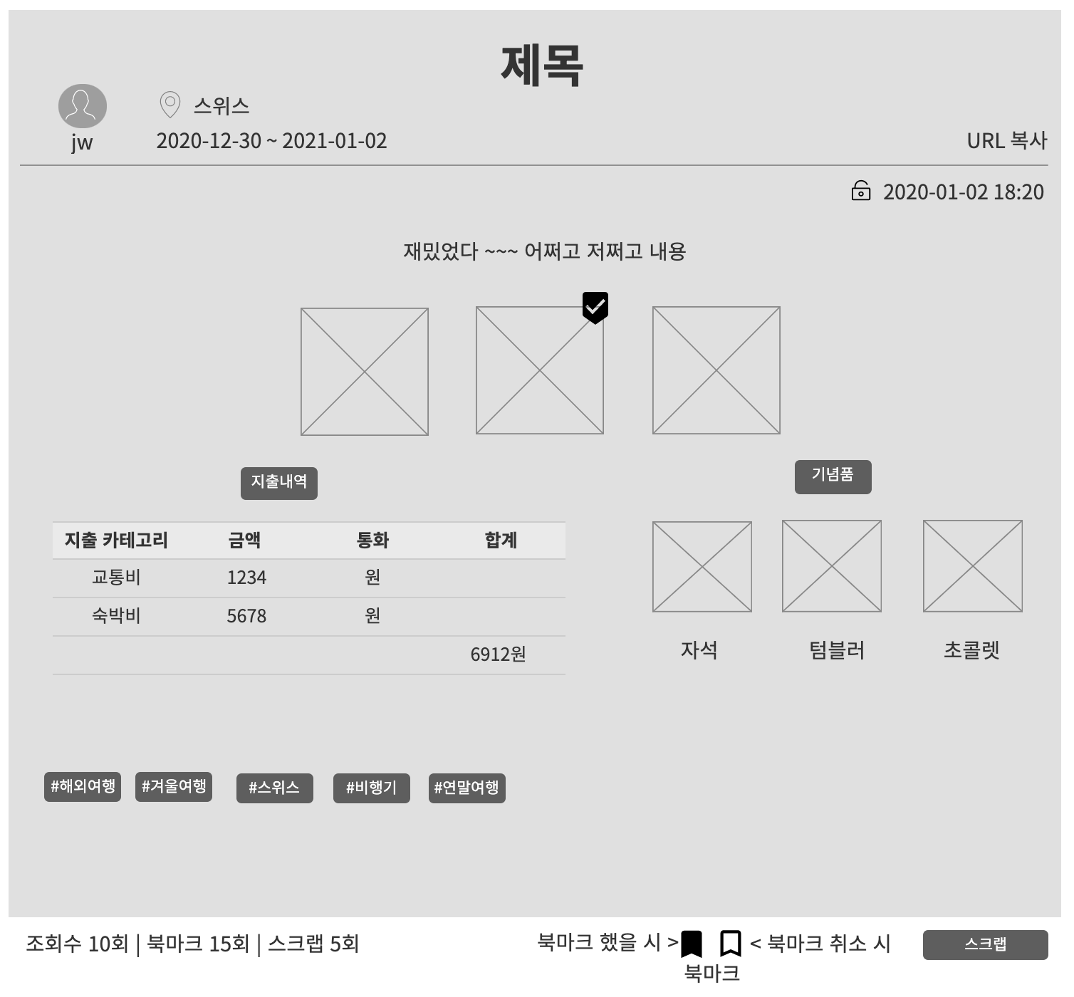

2. 데이터 구성항목
항목명(한글) | 컨트롤(영문) | 필수 | 수정여부 | 설명 |  |  | 비고/제약사항
기록 번호 | diaryNo | Y | N | 기록 구분하기 위한 식별번호 (사용자 작성 X)
제목 | title | Y | Y | 제목 입력 |  |  | 30자 이하
선택한 여행지 위치정보 | location | Y | Y | 지도(Google Map)에서 선택한 위치 상세 주소
위도 좌표 | latitude | Y | Y | 지도(Google Map)에서 선택한 위치 위도 좌표
경도 좌표 | longitude | Y | Y | 지도(Google Map)에서 선택한 위치 경도 좌표
작성 일자 | writeDate | Y | N | 작성일자 |  |  | 년도-월-일-시-분
마지막 수정 일자 | updateDate | Y | N | 마지막 수정일자 |  |  | 년도-월-일-시-분
작성자 닉네임 | nickname | Y | N | 작성자 닉네임 |  |  | 닉네임은 회원 식별자로 사용가능
여행 시작날짜 | startDate | N | Y | 여행 시작날짜 |  |  | 년도-월-일
여행 종료날짜 | endDate | N | Y | 여행 종료날짜 |  |  | 년도-월-일
글 내용 | contents | N | Y | 글 내용 |  |  | 글자 제한 없음
대표 사진 | thumbnail | N | Y | 대표사진 |  |  | 사진중 썸네일에 보여줄 대표사진
통화 | currency | N | Y | 지출내역 통화 |  |  | 원, 달러, 엔, 유로, 위안, 기타
교통비 금액 | transBill | N | Y | 지출내역 카테고리(교통비) 금액
숙박비 금액 | roomBill | N | Y | 지출내역 카테고리(숙박비) 금액
식비 금액 | foodBill | N | Y | 지출내역 카테고리(식비) 금액
관광비 금액 | tourBill | N | Y | 지출내역 카테고리(관광비) 금액
쇼핑비 금액 | shopBill | N | Y | 지출내역 카테고리(쇼핑비) 금액
공개/비공개 여부 | isPublic | N | Y | 공개인 기록만 가져옴 / 내 기록은 전부 가져옴 |  |  | 공개:true / 비공개:false
사진 첨부파일명 | photoName | N | Y | 사진 첨부파일명 |  |  | 기념품과 기록 사진 첨부파일명
사진 구분 | photoType | N | Y | 기념품 사진인지 기록 사진인지 구분하기 위함 |  |  | 기념품과 기록 사진 첨부파일명
기념품 사진 설명 | description | N | Y | 기념품 1개당 설명 1개 |  |  | 기념품 사진 한개당 간단한 설명
해시태그 | hashTag | N | Y | 해시태그 |  |  | 갯수 10개 이하
추천수 | likeCount | Y | N | 타인의 공개 기록을 조회시 추천버튼을 누르면 추천수 증가 |  |  | 추천수로 인기기록 구분 할수 있음

항목명(한글) | 컨트롤(영문) | 필수 | 수정여부 | 설명 |  |  | 비고/제약사항
조회수 | viewCount | Y | N | 타인의 공개 기록을 읽으면 조회수 증가 |  |  | 조회수로 인기기록 구분 할수 있음
북마크 횟수 | bookmarkCount | Y | N | 타인의 공개 기록을 북마크하면 북마크 횟수 증가 |  |  | 횟수로 인기기록 구분 할수 있음
스크랩 횟수 | scrapCount | Y | N | 타인의 공개 기록을 스크랩하면 스크랩 횟수 증가 |  |  | 횟수로 인기기록 구분 할수 있음
삭제 여부 | isDelete | N | Y | 삭제 여부 구분하여 삭제되지 않은 기록만 가져옴 |  |  | 삭제:true / 비삭제:false
그룹명 | groupName | N | Y | 지정한 그룹 이름

3. 처리 로직
이벤트명 | 입력값/파라미터 | 처리내용 |  |  |  | 출력/처리결과 |  | 비고
 | 시작 JSP | 프리젠테이션 레이어 설계 |  |  |  | 출력 JSP
사람 아이콘.onClick() | 작성자 닉네임 | 작성자 닉네임과 일치하는 프로필 화면을 보여준다. |  |  |  | 개인프로필화면 이동

 | getMyDiary.jsp / getDiary.jsp | Path : /user/getUser : GET |  |  |  | getUser.jsp
 |  | Controller : com.TeulDa.web.user.UserController.getUser()
수정.onClick() | 기록 번호 | 기록 번호를 파라미터값으로 가져가서 기록 수정 화면을 보여준다. |  |  |  | 기록수정 화면이동

 | getMyDiary.jsp | Path : /diary/updateDiary : GET |  |  |  | updateDiary.jsp
 |  | Controller : com.TeulDa.web.diary.DiaryController.updateDiary()
삭제.onClick() | 기록 번호 | 기록 번호를 가지고 기록을 삭제한다. (=DB에서 기록 테이블의 기록 상태를 삭제상태로 수정한다.) 삭제한 기록은 휴지통으로 이동된다. |  |  |  | 삭제 재확인 여부를 묻는 창을 보여준 후 기록 목록 화면으로 이동

 | getMyDiary.jsp | Path : /diary/updateDiaryStatus : GET |  |  |  | listDiary.jsp
 |  | Controller : com.TeulDa.web.diary.DiaryController.updateDiaryStatus()
해시태그.onClick() | 검색어(해시태그) | 입력값(해시태그)으로 검색한 화면을 보여준다. |  |  |  | 검색 결과 화면 이동

 | getMyDiary.jsp / getDiary.jsp | Path : /community/getAll : GET |  |  |  | totalSearch.jsp
 |  | Controller : com.Teulda.web.community.CommunityController.getAll()
책 형식으로 인쇄.onClick() | 기록 번호 | 기록 번호를 가지고 책 형식으로 인쇄할 수 있는 화면으로 이동한다. |  |  |  | 책 형식 인쇄 화면 이동

 | getMyDiary.jsp | Path : /diary/printDiary : GET |  |  |  | printDiary.jsp
 |  | Controller : com.TeulDa.web.diary.DiaryController.printDiary()
이벤트명 | 입력값/파라미터 | 처리내용 |  |  |  | 출력/처리결과 |  | 비고
 | 시작 JSP | 프리젠테이션 레이어 설계 |  |  |  | 출력 JSP
북마크 아이콘.onClick() | 기록 번호, 로그인 되어있는 회원 닉네임 | 로그인 되어있는 회원의 북마크 목록에 현재 조회중인 기록을 추가한다. (북마크 추가) |  |  |  | 북마크 완료창과 함께 북마크 아이콘이 검정색으로 채워진다.

 | getDiary.jsp | Path : /community/addBookmark : GET |  |  |  | getDiary.jsp
 |  | Controller : com.TeulDa.web.community.CommunityController.addBookmark()
북마크 아이콘 한번 더.onClick() | 기록 번호, 로그인 되어있는 회원 닉네임 | 로그인 되어있는 회원의 북마크 목록에 현재 조회중인 기록을 추가한 것을 취소한다. (북마크 취소) |  |  |  | 북마크 취소 완료창과 함께 북마크 아이콘이 흰색으로 채워진다.

 | getDiary.jsp | Path : /community/deleteBookmark : GET |  |  |  | getDiary.jsp
 |  | Controller : com.TeulDa.web.community.CommunityController.deleteBookmark()
스크랩 버튼.onClick() | 기록 번호, 로그인 되어있는 회원 닉네임 | 로그인 되어있는 회원의 스크랩 목록에 현재 조회중인 기록을 추가한다. (스크랩 = 조회중인 기록을 완전히 복사하는 개념) |  |  |  | 스크랩 재확인 여부를 묻는 창

 | getDiary.jsp | Path : /community/addScrab : GET |  |  |  | getDiary.jsp
 |  | Controller : com.TeulDa.web.community.CommunityController.addScrab()
좋아요 버튼 (하트 아이콘).onClick() | 기록 번호 | 조회중인 기록을 추천한다. 기록을 추천하면 기록의 추천수(좋아요수)가 증가한다. |  |  |  | 추천 완료 창

 | getMyDiary.jsp | Path : /diary/rest/updateDiaryLikeCount : GET |  |  |  | getDiary.jsp |  | RestController 사용
 |  | Controller : com.TeulDa.web.diary.DiaryRestController.updateDiaryLikeCount()

기록수정
화 면 정 의 서
시스템명 | TeulDa |  |  | 작성일 | 2021.01.09
업 무 명 | 기록관리 |  |  | 작성자 | 정주원
화면 ID | updateDiary.jsp |  |  | 화면명 | 기록 수정
화면개요 | 기록수정 화면

1. 화면 레이아웃
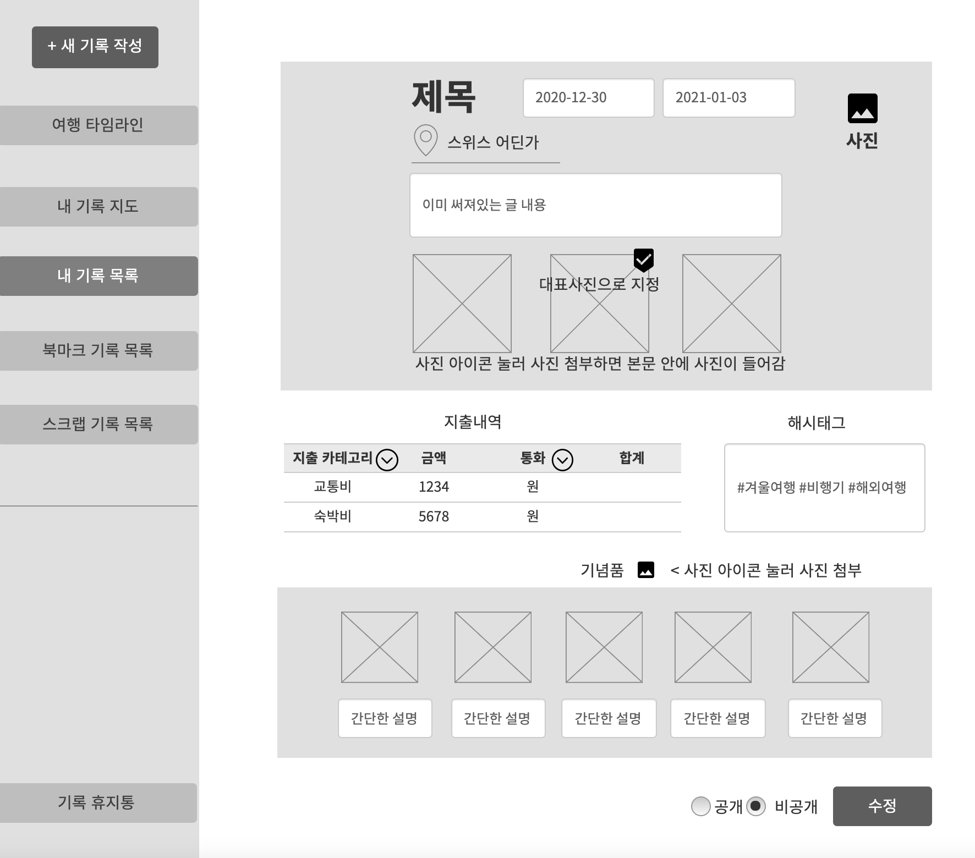

2. 데이터 구성항목
항목명(한글) | 컨트롤(영문) | 필수 | 수정여부 | 설명 |  |  | 비고/제약사항
기록 번호 | diaryNo | Y | N | 기록 구분하기 위한 식별번호 (사용자 작성 X)

항목명(한글) | 컨트롤(영문) | 필수 | 수정여부 | 설명 |  |  | 비고/제약사항
제목 | title | Y | Y | 제목 입력 |  |  | 30자 이하
선택한 여행지 위치정보 | location | Y | Y | 지도(Google Map)에서 선택한 위치 상세 주소
위도 좌표 | latitude | Y | Y | 지도(Google Map)에서 선택한 위치 위도 좌표
경도 좌표 | longitude | Y | Y | 지도(Google Map)에서 선택한 위치 경도 좌표
수정 일자 | updateDate | Y | N | 현재 날짜로 수정일자가 입력됨 (사용자 작성 X) |  |  | 년도-월-일-시-분
작성자 닉네임 | nickname | Y | N | 로그인 되어있는 닉네임이 입력됨 (사용자 작성 X) |  |  | 닉네임은 회원 식별자로 사용가능
여행 시작날짜 | startDate | N | Y | 여행 시작날짜 입력 |  |  | 년도-월-일
여행 종료날짜 | endDate | N | Y | 여행 종료날짜 입력 |  |  | 년도-월-일
글 내용 | contents | N | Y | 글 내용 입력 |  |  | 글자 제한 없음
대표 사진 | thumbnail | N | Y | 대표사진 지정 |  |  | 사진중 썸네일에 보여줄 대표사진 1개 선택
통화 | currency | N | Y | 지출내역 통화 선택 |  |  | 원, 달러, 엔, 유로, 위안, 기타
교통비 금액 | transBill | N | Y | 지출내역 카테고리(교통비) 금액 입력 |  |  | 지출금액 입력
숙박비 금액 | roomBill | N | Y | 지출내역 카테고리(숙박비) 금액 입력 |  |  | 지출금액 입력
식비 금액 | foodBill | N | Y | 지출내역 카테고리(식비) 금액 입력 |  |  | 지출금액 입력
관광비 금액 | tourBill | N | Y | 지출내역 카테고리(관광비) 금액 입력 |  |  | 지출금액 입력
쇼핑비 금액 | shopBill | N | Y | 지출내역 카테고리(쇼핑비) 금액 입력 |  |  | 지출금액 입력
공개/비공개 여부 | isPublic | N | Y | 공개 비공개 선택 |  |  | 공개:true / 비공개:false
사진 첨부파일명 | photoName | N | Y | 사진 첨부파일명 |  |  | 기념품과 기록 사진 첨부파일명
사진 구분 | photoType | N | Y | 기념품 사진인지 기록 사진인지 구분하기 위함 |  |  | 기념품과 기록 사진 첨부파일명
기념품 사진 설명 | description | N | Y | 기념품 1개당 설명 1개 입력 |  |  | 기념품 사진 한개당 간단한 설명을 추가할수 있음
해시태그 | hashTag | N | Y | 해시태그 입력 |  |  | 갯수 10개 이하

3. 처리 로직
이벤트명 | 입력값/파라미터 | 처리내용 |  |  |  | 출력/처리결과 |  | 비고
 | 시작 JSP | 프리젠테이션 레이어 설계 |  |  |  | 출력 JSP
지도 마커 아이콘.onClick() |  | 여행한 장소를 선택할 수 있는 세계지도 화면으로 단순 Navigation |  |  |  | 지도에서 장소 선택 화면으로 이동 |  | Google Map

 | updateDiary.jsp | Path : /diary/selectMap.jsp |  |  |  | updateDiary.jsp
 |  | Controller : X
수정.onClick() | 기록 번호, 작성 일자, 제목, 여행지 위치정보, 작성자 닉네임, 여행 시작날짜, 여행 종료날짜, 글 내용, 사진, 대표 사진, 지출 내역(통화, 지출 카테고리, 금액, 합계), 기념품(사진, 설명), 해시태그, 공개/비공개 여부) | 입력된 값으로 기록 수정을 완료하고 기록 상세조회 화면을 보여준다. |  |  |  | 기록 상세조회 화면이동

 | updateDiary.jsp | Path : /diary/updateDiary : POST |  |  |  | getMyDiary.jsp
 |  | Controller : com.TeulDa.web.diary.DiaryController.updateDiary()
지도 마커 아이콘.onClick() |  | 여행한 장소를 선택할 수 있는 세계지도 화면으로 단순 Navigation |  |  |  | 지도에서 장소 선택 화면으로 이동 |  | Google Map

 | updateDiary.jsp | Path : /diary/selectMap.jsp |  |  |  | updateDiary.jsp
 |  | Controller : X
수정.onClick() | 기록 번호, 작성 일자, 제목, 여행지 위치정보, 작성자 닉네임, 여행 시작날짜, 여행 종료날짜, 글 내용, 사진, 대표 사진, 지출 내역(통화, 지출 카테고리, 금액, 합계), 기념품(사진, 설명), 해시태그, 공개/비공개 여부) | 입력된 값으로 기록 수정을 완료하고 기록 상세조회 화면을 보여준다. |  |  |  | 기록 상세조회 화면이동

 | updateDiary.jsp | Path : /diary/updateDiary : POST |  |  |  | getMyDiary.jsp
 |  | Controller : com.TeulDa.web.diary.DiaryController.updateDiary()

내 기록 지도
화 면 정 의 서
시스템명 | TeulDa |  |  | 작성일 | 2021.01.09
업 무 명 | 기록관리 |  |  | 작성자 | 정주원
화면 ID | getDiaryMap.jsp |  |  | 화면명 | 내 기록 지도
화면개요 | 내 기록 지도 화면

1. 화면 레이아웃
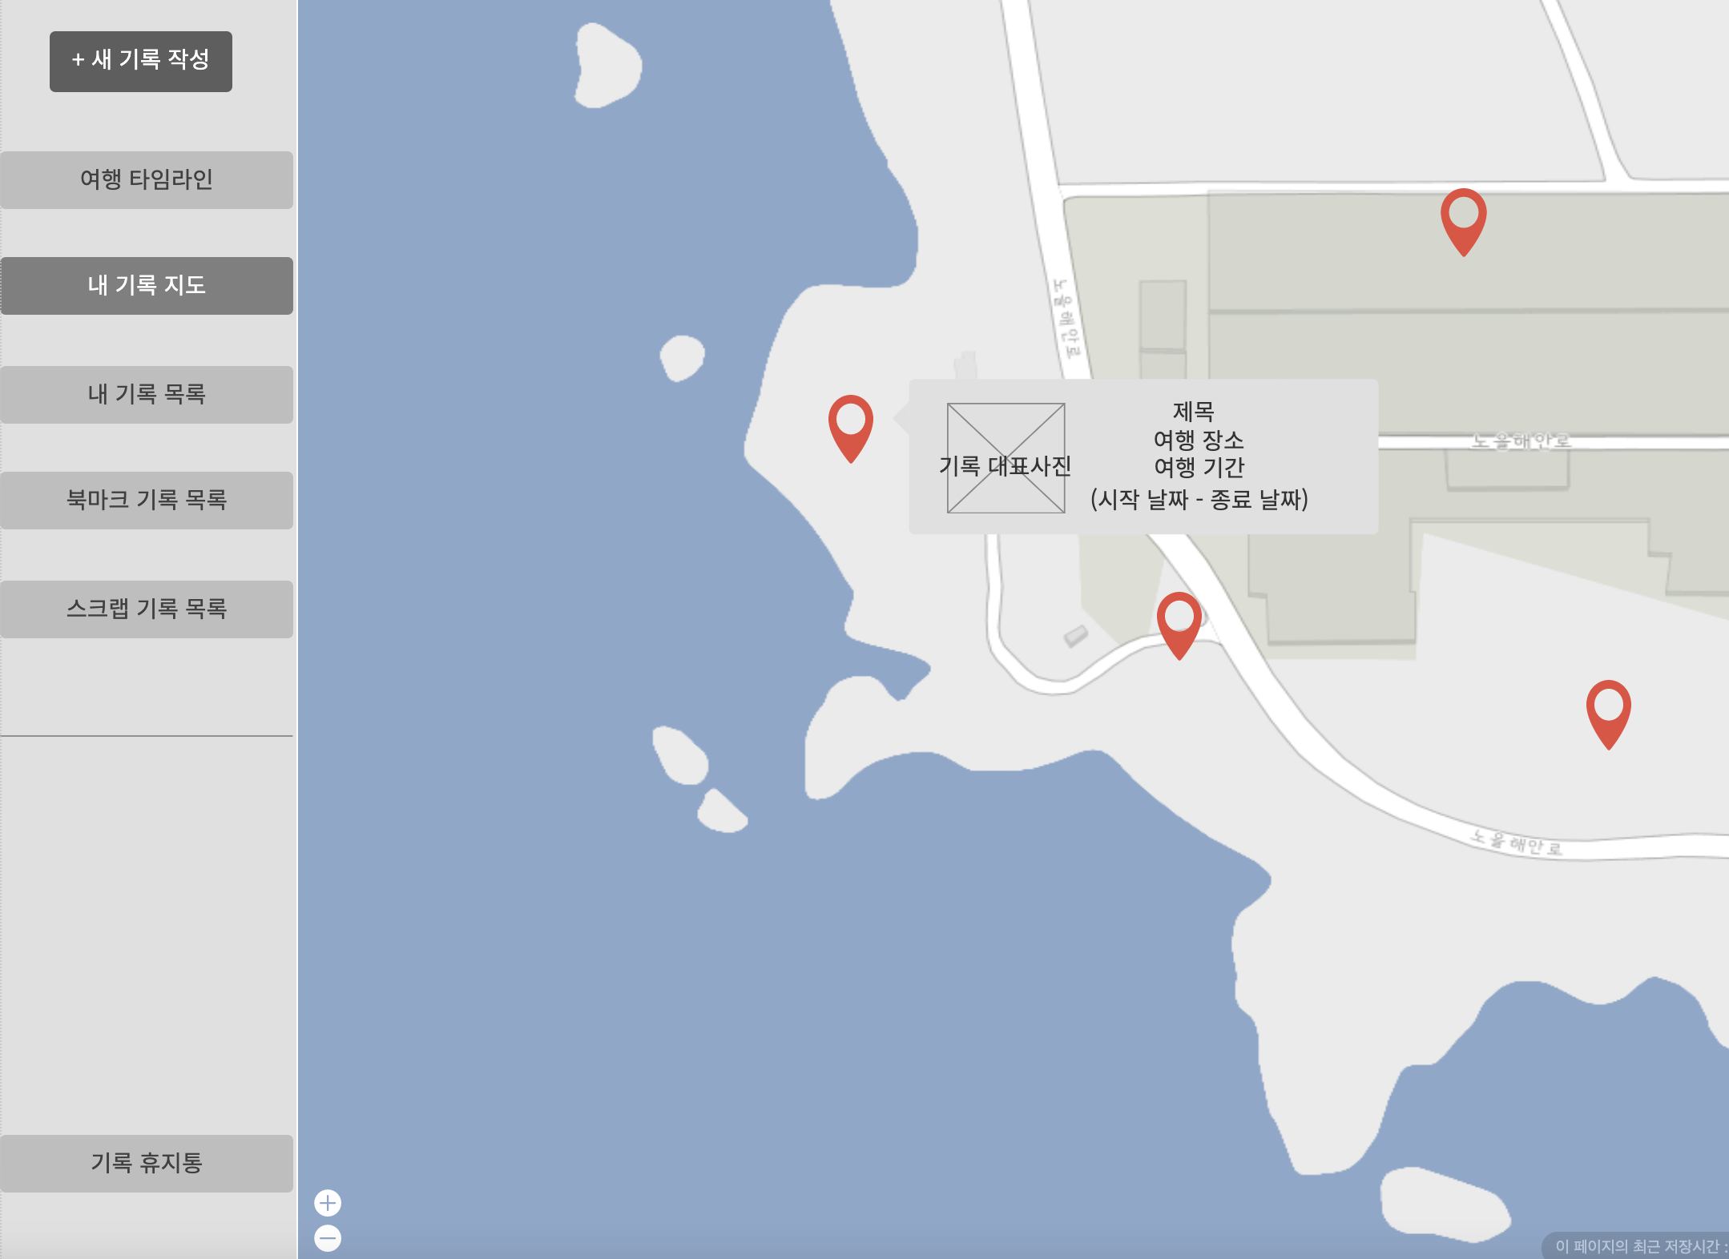

2. 데이터 구성항목
항목명(한글) | 컨트롤(영문) | 필수 | 수정여부 | 설명 |  |  | 비고/제약사항
기록 번호 | diaryNo | Y | N | 기록 구분하기 위한 식별번호
제목 | title | Y | Y | 제목 |  |  | 30자 이하
여행지 위치정보 | location | Y | Y | 지도(Google Map)에서 선택한 위치 상세 주소
위도 좌표 | latitude | Y | Y | 지도(Google Map)에서 선택한 위치 위도 좌표
항목명(한글) | 컨트롤(영문) | 필수 | 수정여부 | 설명 |  |  | 비고/제약사항
경도 좌표 | longitude | Y | Y | 지도(Google Map)에서 선택한 위치 경도 좌표
작성자 닉네임 | nickname | Y | N | 기록 작성자 닉네임 (내 기록이니까 로그인 되어 있는 닉네임 일 것) |  |  | 닉네임은 회원 식별자로 사용가능
여행 시작날짜 | startDate | N | Y | 여행 시작날짜 |  |  | 년도-월-일
여행 종료날짜 | endDate | N | Y | 여행 종료날짜 |  |  | 년도-월-일
대표 사진 | thumbnail | N | Y | 대표사진 |  |  | 사진중 썸네일에 보여줄 대표사진
삭제 여부 | isDelete | Y | Y | 삭제 여부 구분하여 삭제되지 않은 기록만 가져옴 |  |  | 삭제:true / 비삭제:false

3. 처리 로직
이벤트명 | 입력값/파라미터 | 처리내용 |  |  |  | 출력/처리결과 |  | 비고
 | 시작 JSP | 프리젠테이션 레이어 설계 |  |  |  | 출력 JSP
지도 마커 아이콘에 커서 올려놓을 시 | 기록 번호 | 마커 옆에 기록 제목, 여행 기간(시작 날짜, 종료 날짜), 대표 사진 한개가 표시된다. (기록 번호에 알맞는 데이터 찾음) |  |  |  | 표시되는 창 출력

 | getDiaryMap.jsp | Path : /diary/rest/getDiary : GET |  |  |  | getDiaryMap.jsp |  | RestController 사용
 |  | Controller : com.TeulDa.web.diary.DiaryRestController.getDiary()
지도 마커 아이콘.onClick() | 기록 번호 | 기록 번호를 가지고 기록 상세조회 화면을 보여준다. |  |  |  | 기록 상세조회 화면으로 이동

 | getDiaryMap.jsp | Path : /diary/getDiary : GET |  |  |  | getMyDiary.jsp
 |  | Controller : com.TeulDa.web.diary.DiaryController.getDiary()

내 기록 목록
화 면 정 의 서
시스템명 | TeulDa |  |  | 작성일 | 2021.01.09
업 무 명 | 기록관리 |  |  | 작성자 | 정주원
화면 ID | listDiary.jsp |  |  | 화면명 | 내 기록 목록
화면개요 | 내 기록 목록 화면

1. 화면 레이아웃
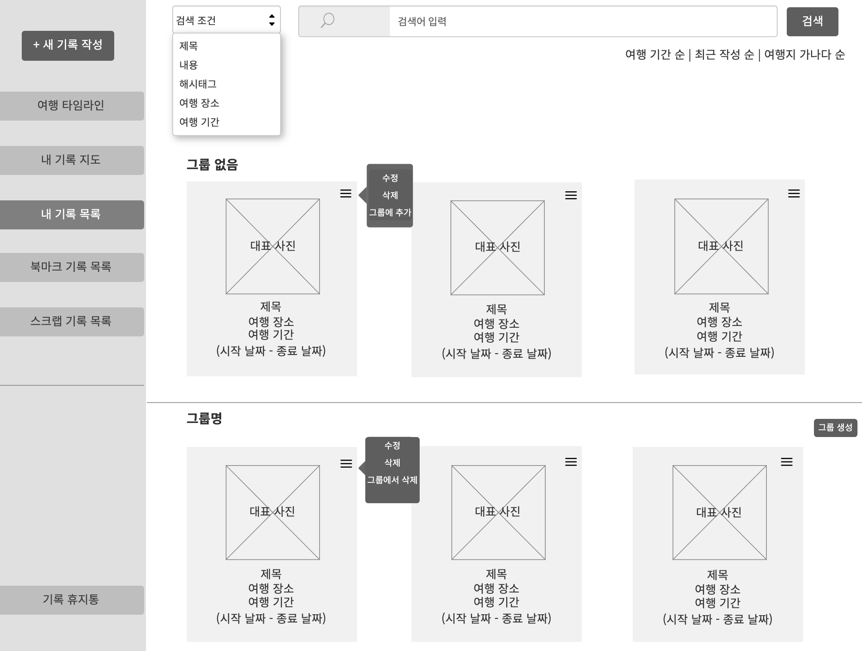

2. 데이터 구성항목
항목명(한글) | 컨트롤(영문) | 필수 | 수정여부 | 설명 |  |  | 비고/제약사항
기록 번호 | diaryNo | Y | N | 기록 구분하기 위한 식별번호
제목 | title | Y | Y | 제목 |  |  | 30자 이하
여행지 위치정보 | location | Y | Y | 지도(Google Map)에서 선택한 위치 상세 주소

항목명(한글) | 컨트롤(영문) | 필수 | 수정여부 | 설명 |  |  | 비고/제약사항
작성자 닉네임 | nickname | Y | N | 기록 작성자 닉네임 (내 기록이니까 로그인 되어 있는 닉네임 일 것) |  |  | 닉네임은 회원 식별자로 사용가능
여행 시작날짜 | startDate | N | Y | 여행 시작날짜 |  |  | 년도-월-일
여행 종료날짜 | endDate | N | Y | 여행 종료날짜 |  |  | 년도-월-일
대표 사진 | thumbnail | N | Y | 대표사진 |  |  | 사진중 썸네일에 보여줄 대표사진
검색어 | searchKeyword | N | Y | 검색어 입력
검색조건 | searchCondition | N | Y | 검색조건 선택
분류 | searchSorting | N | Y | 항목 분류
삭제 여부 | isDelete | Y | Y | 삭제 여부 구분하여 삭제되지 않은 기록만 가져옴 |  |  | 삭제:true / 비삭제:false
그룹명 | groupName | N | Y | 지정한 그룹 이름
그룹 번호 | groupNo | Y | N | 그룹 번호로 그룹 구분 |  |  | 시퀀스 이용

3. 처리 로직
이벤트명 | 입력값/파라미터 | 처리내용 |  |  |  | 출력/처리결과 |  | 비고
 | 시작 JSP | 프리젠테이션 레이어 설계 |  |  |  | 출력 JSP
검색.onClick() | 검색 조건, 검색어 | 검색 조건과 검색어에 맞는 결과만 현재 화면에 출력된다. |  |  |  | 결과에 맞는 목록 출력

 | listDiary.jsp | Path : /diary/getDiaryList |  |  |  | listDiary.jsp
 |  | Controller : com.TeulDa.web.diary.DiaryController.getDiaryList()
대표사진.onClick() | 기록 번호 | 기록 번호를 가지고 기록 상세조회 화면을 보여준다. |  |  |  | 기록 상세조회 화면으로 이동

 | listDiary.jsp | Path : /diary/getDiary : GET |  |  |  | getMyDiary.jsp
 |  | Controller : com.TeulDa.web.diary.DiaryController.getDiary()
수정.onClick() | 기록 번호 | 기록 번호를 파라미터값으로 가져가서 기록 수정 화면을 보여준다. |  |  |  | 기록수정 화면이동

 | listDiary.jsp | Path : /diary/updateDiary : GET |  |  |  | updateDiary.jsp
 |  | Controller : com.TeulDa.web.diary.DiaryController.updateDiary()

이벤트명 | 입력값/파라미터 | 처리내용 |  |  |  | 출력/처리결과 |  | 비고
 | 시작 JSP | 프리젠테이션 레이어 설계 |  |  |  | 출력 JSP
삭제.onClick() | 기록 번호 | 기록 번호를 가지고 기록을 삭제한다. (=DB에서 기록 테이블의 기록 상태를 삭제상태로 수정한다.) 삭제한 기록은 휴지통으로 이동된다. |  |  |  | 삭제 재확인 여부를 묻는 창을 보여준 후 기록 목록 화면으로 이동

 | listDiary.jsp | Path : /diary/updateDiaryStatus : GET |  |  |  | listDiary.jsp |  | RestController 사용
 |  | Controller : com.TeulDa.web.diary.DiaryController.updateDiaryStatus()
그룹에 추가.onClick() | 기록 번호, 그룹 번호 | 기록 번호와 그룹 번호를 가지고 원하는 그룹에 추가한다. |  |  |  | 어떤 그룹에 추가할지 묻는 창

 | listDiary.jsp | Path : /diary/updateDiaryGroup : GET |  |  |  | listDiary.jsp |  | RestController 사용
 |  | Controller : com.TeulDa.web.diary.DiaryController.updateDiaryGroup()
그룹에서 삭제.onClick() | 기록 번호 | 기록을 그룹으로 묶어 놓은 것을 해제한다. |  |  |  | 그룹에서 삭제 재확인 여부를 묻는 창

 | listDiary.jsp | Path : /diary/updateDiaryGroup : GET |  |  |  | listDiary.jsp |  | RestController 사용
 |  | Controller : com.TeulDa.web.diary.DiaryController.updateDiaryGroup()
그룹 생성.onClick() | 그룹번호, 그룹명 | 입력한 그룹명으로 새로운 그룹을 하나 생성한다.

 | listDiary.jsp | Path : /diary/addGroup : GET |  |  |  | listDiary.jsp |  | RestController 사용
 |  | Controller : com.TeulDa.web.diary.DiaryController.addGroup()

기록 휴지통
화 면 정 의 서
시스템명 | TeulDa |  |  | 작성일 | 2021.01.03
업 무 명 | 기록관리 |  |  | 작성자 | 정주원
화면 ID | diaryBin.jsp |  |  | 화면명 | 기록 휴지통
화면개요 | 기록 휴지통 화면

1. 화면 레이아웃
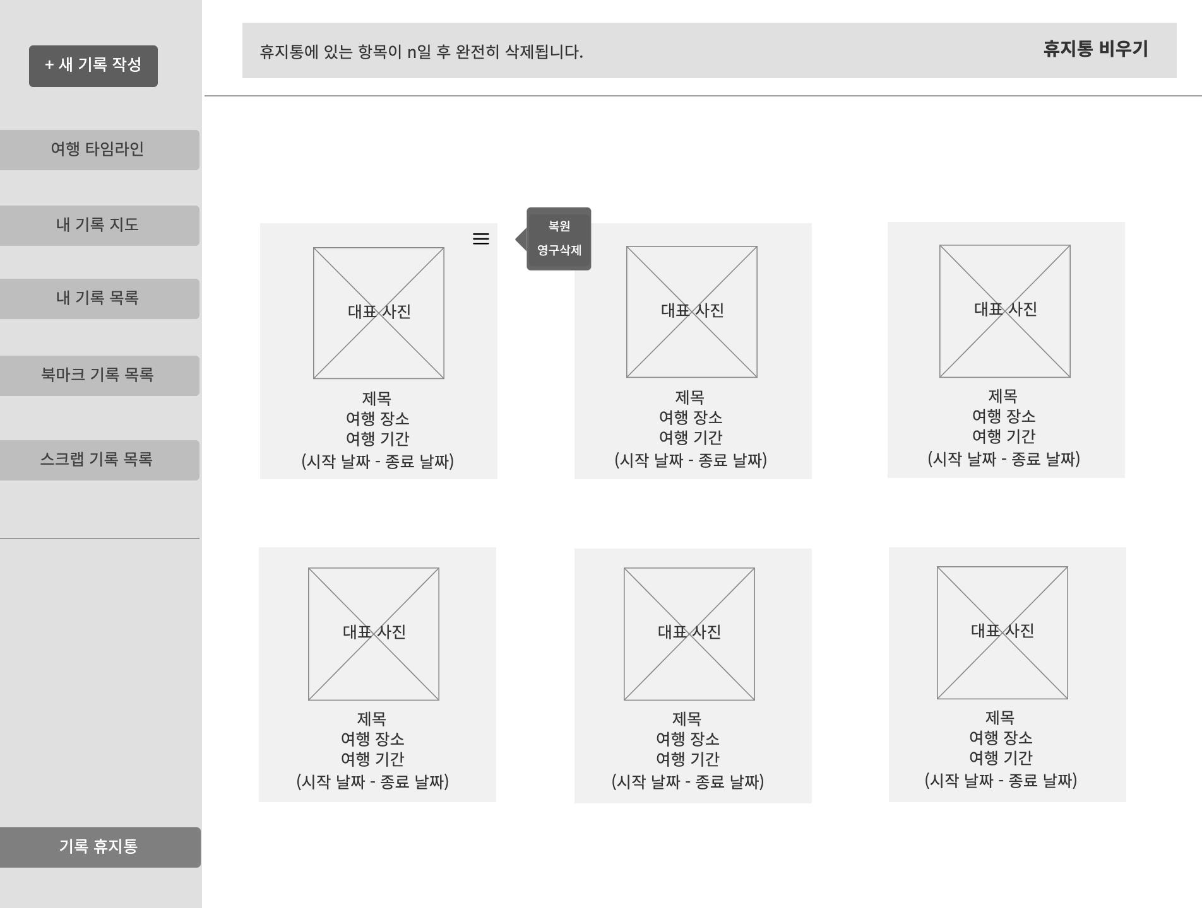

2. 데이터 구성항목
항목명(한글) | 컨트롤(영문) | 필수 | 수정여부 | 설명 |  |  | 비고/제약사항
기록 번호 | diaryNo | Y | N | 기록 구분하기 위한 식별번호
제목 | title | Y | Y | 제목 |  |  | 30자 이하
여행지 위치정보 | location | Y | Y | 지도(Google Map)에서 선택한 위치 상세 주소
작성자 닉네임 | nickname | Y | N | 기록 작성자 닉네임 (내 기록이니까 로그인 되어 있는 닉네임일 것) |  |  | 닉네임은 회원 식별자로 사용가능
항목명(한글) | 컨트롤(영문) | 필수 | 수정여부 | 설명 |  |  | 비고/제약사항
여행 시작날짜 | startDate | N | Y | 여행 시작날짜 |  |  | 년도-월-일
여행 종료날짜 | endDate | N | Y | 여행 종료날짜 |  |  | 년도-월-일
대표 사진 | thumbnail | N | Y | 대표사진 |  |  | 사진중 썸네일에 보여줄 대표사진
삭제 여부 | isDelete | Y | Y | 삭제 여부 구분하여 삭제된 기록만 가져옴 (스크랩 기록도 포함) |  |  | 삭제:true / 비삭제:false
삭제일자 | deleteDate | N | Y | 삭제일자를 통해 시간이 지나면 저절로 기록을 삭제되게 함 |  |  | 삭제일자 년도-월-일

3. 처리 로직
이벤트명 | 입력값/파라미터 | 처리내용 |  |  |  | 출력/처리결과 |  | 비고
 | 시작 JSP | 프리젠테이션 레이어 설계 |  |  |  | 출력 JSP
휴지통 비우기.onClick() | 기록번호 | 휴지통에 들어온 모든 기록번호를 가지고 영구삭제한다. |  |  |  | 휴지통 비우기 (영구삭제) 완료 창

 | diaryBin.jsp | Path : /diary/deleteDiary : GET |  |  |  | diaryBin.jsp |  | RestController 사용
 |  | Controller : com.TeulDa.web.diary.DiaryController.deleteDiary()
대표사진.onClick() | 기록 번호 | 기록 번호를 가지고 기록 상세조회 화면을 보여준다. |  |  |  | 기록 상세조회 화면으로 이동

 | diaryBin.jsp | Path : /diary/getDiary : GET |  |  |  | getMyDiary.jsp |  | RestController 사용해서 대표사진에 마우스 오버 했을 때 창이 뜨게
 |  | Controller : com.TeulDa.web.diary.DiaryController.getDiary()
복원.onClick() | 기록 번호 | 기록 번호를 가지고 기록을 복원한다. |  |  |  | 기록 복원 완료 창

 | diaryBin.jsp | Path : /diary/updateDiaryStatus : GET |  |  |  | diaryBin.jsp |  | RestController 사용
 |  | Controller : com.TeulDa.web.diary.DiaryController.updateDiaryStatus()
영구삭제.onClick() | 기록 번호 | 기록 번호에 해당하는 기록을 영구삭제한다. |  |  |  | 영구삭제 완료 창

 | diaryBin.jsp | Path : /diary/deleteDiary : GET |  |  |  | diaryBin.jsp |  | RestController 사용
 |  | Controller : com.TeulDa.web.diary.DiaryController.deleteDiary()

북마크 기록 목록
화 면 정 의 서
시스템명 | TeulDa |  |  | 작성일 | 2021.01.10
업 무 명 | 커뮤니티관리 |  |  | 작성자 | 정주원
화면 ID | listBookmark.jsp |  |  | 화면명 | 북마크 기록 목록
화면개요 | 북마크 기록 목록 화면

1. 화면 레이아웃

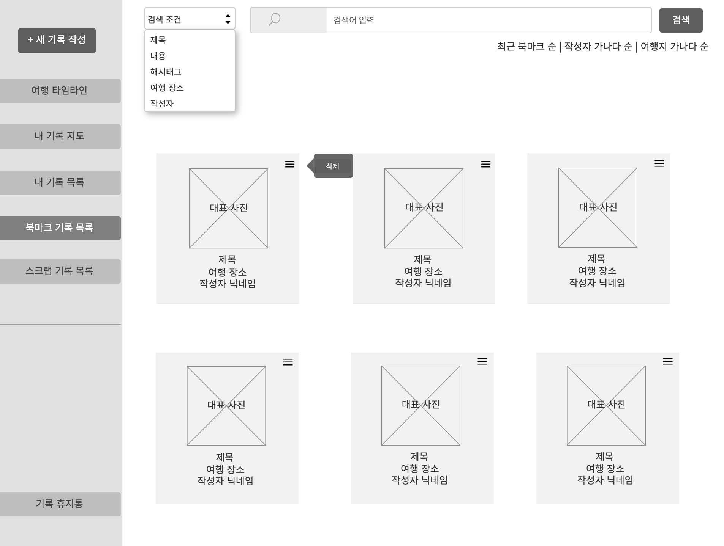

2. 데이터 구성항목
항목명(한글) | 컨트롤(영문) | 필수 | 수정여부 | 설명 |  |  | 비고/제약사항
기록 번호 | diaryNo | Y | N | 기록 구분하기 위한 식별번호
제목 | title | Y | Y | 제목 |  |  | 30자 이하
여행지 위치정보 | location | Y | Y | 지도(Google Map)에서 선택한 위치 상세 주소
작성자 닉네임 | nickname | Y | N | 기록 작성자 닉네임 |  |  | 닉네임은 회원 식별자로 사용가능
항목명(한글) | 컨트롤(영문) | 필수 | 수정여부 | 설명 |  |  | 비고/제약사항
대표 사진 | thumbnail | Y | Y | 대표사진 |  |  | 사진중 썸네일에 보여줄 대표사진
검색어 | searchKeyword | N | Y | 검색어 입력
검색조건 | searchCondition | N | Y | 검색조건 선택
분류 | searchSorting | N | Y | 항목 분류

3. 처리 로직
이벤트명 | 입력값/파라미터 | 처리내용 |  |  |  | 출력/처리결과 |  | 비고
 | 시작 JSP | 프리젠테이션 레이어 설계 |  |  |  | 출력 JSP
검색.onClick() | 검색 조건, 검색어 | 검색 조건과 검색어에 맞는 결과만 현재 화면에 출력된다. |  |  |  | 결과에 맞는 목록 출력

 | listBookmark.jsp | Path : /community/getBookmarkList |  |  |  | listBookmark.jsp
 |  | Controller : com.TeulDa.web.community.CommunityController.getBookmarkList()
대표사진.onClick() | 기록 번호 | 기록 번호를 가지고 북마크 한 기록 상세조회 화면을 보여준다. |  |  |  | 기록 상세조회 화면으로 이동

 | listBookmark.jsp | Path : /diary/getDiary : GET |  |  |  | getDiary.jsp
 |  | Controller : com.TeulDa.web.diary.DiaryController.getDiary()
삭제.onClick() | 기록 번호 | 기록 번호를 가지고 북마크 목록에서 기록을 삭제한다. |  |  |  | 삭제 재확인 여부를 묻는 창

 | listBookmark.jsp | Path : /community/deleteBookmark : GET |  |  |  | listBookmark.jsp |  | RestController 사용
 |  | Controller : com.TeulDa.web.community.CommunityController.deleteBookmark()

